Acciones finalizadas
 |  | HERRAMIENTA PARA ADMINISTRACIÓN DE LA MEJORA DE LOS PROCESOS VIGENCIA 2022 |  |  |  |  |  |  |  |  |  |  |  |  |  |  |  |  |  |  |  | CÓDIGO | SEG-PR-01-FR-02
 |  |  |  |  |  |  |  |  |  |  |  |  |  |  |  |  |  |  |  |  |  | VERSIÓN | 1
 |  |  |  |  |  |  |  |  |  |  |  |  |  |  |  |  |  |  |  |  |  | FECHA | 2022-05-09
FORMULACIÒN DE LA ACCIÓN |  |  |  |  |  |  |  |  |  |  |  |  |  |  | REPORTE Y SEGUIMIENTO DE EJECUCIÓN |  |  |  |  |  | VERIFICACIÓN DE EFECTIVIDAD POR OFICINA DE CONTROL INTERNO
CONSECUTIVO | PROCESO | ORIGEN | TIPO | DESCRIPCIÓN DE LA SITUACIÓN | SOPORTE RADICADO DE LA ACCIÓN | FECHA (dd/mm/aa) | CAUSA | TIPO ACCIÓN | CORRECCIÓN (Si aplica) | DESCRIPCiÓN ACCIÓN (Actividades) | DEPENDENCIA RESPONSABLE | PRODUCTO | FECHA DE INICIO | FECHA DE FINALIZA- CIÓN | ACTIVIDADES EJECUTADAS Y PRODUCTOS ALCANZADOS | EVIDENCIA DOCUMENTAL DE LA EJECUCIÓN | RADICADO DEL AVANCE | FECHA DEL SEGUIMIENTO (dd/mm/aa) | PROFESIONAL QUE REGISTRA SEGUIMIENTO | ESTADO | FECHA DEL SEGUIMIENTO (dd/mm/aa) | AUDITOR DESIGNADO | RESULTADOS Y ANÁLISIS Razones que llevan a calificar la acción como efectiva /no efectiva | ESTADO DE CIERRE Efectiva (Marque con una X) | ESTADO DE CIERRE NO Efectiva (Marque con una X) | Responsable de la calificación (Jefe de la OCI)
35-2023 | GESTIÓN ADMINISTRATIVA | Auditoria, Seguimiento y/o evaluacion (OCI) | Incumplimiento | Reformulación de la acción de mejora número 1133, de acuerdo con el informe de auditoría interna Radicado: 20231400191913. La acción de mejora 1133 hace referencia a: Informe de auditoría interna Seguimiento austeridad en el gasto público segundo trimestre 2022 - Radicado N° 20221400399733 INCUMPLIMIENTO No. 03 – Plan de mejoramiento informe anterior M. SEGUIMIENTOS A PLANES DE MEJORAMIENTO INFORMES ANTERIORES Como resultado del trabajo de auditoría realizado al primer trimestre de 2022, se hizo seguimiento al estado de las recomendaciones, el cual se resumen a continuación: De lo anterior, se concluye que no se han formulado todas las acciones de mejora resultado de las observaciones y recomendaciones de los informes de auditoría interna anteriores, incumpliendo así el procedimiento SEG-PR-02 Auditoría Interna actividad No. 27 y el SEG-MN01 Manual Para Gestionar Acciones Correctivas Y De Mejora numeral 6.1. Al verificar el Radicado de Orfeo No. 20227100231313, esta se refiere específicamente a: (Tabla) “Revisar la formulación del Plan de Austeridad del Gasto Público propuesto para el 2022, a fin de asegurar que las acciones, las metas, los indicadores de austeridad y los indicadores de cumplimiento guarden coherencia entre ellos para que se pueda hacer su seguimiento y su correcta medición” Su fecha de solicitud es del 29 de abril de 2022, por consiguiente, corresponde a las observaciones de la vigencia 2021. La observación relacionada en el presente informe se refiere a: “Documentar, con relación al vehículo de propiedad de la Secretaría, los mecanismos de control para el consumo de combustible, el tope mensual de consumo establecido y el plan de mantenimiento programado, a fin de poder llevar a cabo un control efectivo de estos rubros. (5.4.) | 20237100237743 | 14/06/2023 | Fallas en el seguimiento de registro de evidencias en el expediente correspondiente | ACCIÓN CORRECTIVA | N.A. | 1. Actualizar el formato de control que se tiene para el consumo de combustible (incluyendo el tope mensual de consumo) y el plan de mantenimiento para el vehículo de propiedad de la SCRD. 2. Socializar al Grupo Interno de Trabajo de Servicios Administrativos formato de control que se tiene para el consumo de combustible y el plan de mantenimiento. 3. Realizar seguimiento al consumo de combustible vehículo de propiedad de la SCRD buscando que no se sobrepase el tope establecido. | Grupo Interno de Trabajo de Gestión de Servicios Administrativos | 1. Formato actualizado de consumo de combustible y plan de mantenimiento del vehículo. 2. Acta de socialización sobre el uso de los formatos. 3. Formato de control de consumo de gasolina / Informe mensual del contratista / Alerta de consumo correo electrónico | 2023-06-13 | 2023-09-29 | 1. Actualizar el formato de control que se tiene para el consumo de combustible (incluyendo el tope mensual de consumo) y el plan de mantenimiento para el vehículo de propiedad de la SCRD. 2. Socializar al Grupo Interno de Trabajo de Servicios Administrativos formato de control que se tiene para el consumo de combustible y el plan de mantenimiento, dejando acta como evidencia de dicha socialización. 3. Realizar seguimiento al consumo de combustible vehículo de propiedad de la SCRD buscando que no se sobrepase el tope establecido. | 1. Formato actualizado de consumo de combustible (radicado 20231700304453) y plan de mantenimiento del vehículo (radicado 20237100295163). 2. Acta de socialización sobre el uso de los formatos (radicado 20237100339153). 3. Formato de control de consumo de gasolina (radicado 20237100314423) e Informe mensual del contratista (radicado 20237100303713). No se generó alerta de consumo correo electrónico porque no se supero el tope. | 20237100350963 | 30/08/2023 | Nelson Velandia | FINALIZADA | 16/02/2024 | Wilma Bejarano | Actividades propuestas el 13 de junio de 2023. *Se evidencia "FORMATO CONTROL DE CONSUMO DE COMBUSTIBLE CÓDIGO: ADM-PR-02-FR-01" de fecha Fecha: 28/07/2023, el cul incluye espacio para registro de tope mensual. * El 24-07-2023, se videncia la actualización del formato de Plan de Mantenimiento de vehiculo vigencia 2023, incluyendo la programación hasta diciembre de 2023, sin embargo no se evidencia dfentro de este documento la totalidad de los servicos prestados al vehiculo durante el primer semestre. * Se evidencia correo del 28/07/2023 informando que el formato de consumo de combustible fue actualizado. * Se evidencia acta de socialización de los formatos, con radicado de Orfeo 20237100339153 de fecha: 16-08-2023. * Con radicado 20237100303713 se evidencia cuadro resumen consumo de combustible del primer semestre, no se evidencia seguimiento a partir del mes de agosto de 2023. La recomendación del informe se centra en "Documentar, con relación al vehículo de propiedad de la Secretaría, los mecanismos de control para el consumo de combustible, el tope mensual de consumo establecido y el plan de mantenimiento programado, a fin de poder llevar a cabo un control efectivo de estos rubros. (5.4.)". Los formatos se encuentran documentados , pero su utilización para el control de estos rubros se evidencia parcialmente. Dado que es un hallazgo del 2021, se cierra en este informe, pero su seguimiento se realizará a partir del primer trimestre de 2024 en la auditoría de Austeridad en el Gasto Público por al año 2024 | X |  | Omar Urrea Romero
...
 |  |  |  |  |  |  |  |  |  |  |  |  |  |  |  |  |  |  |  |  |  | José Hernán Muriel | En actas con radicados de Orfeo Nos. 20237000410143,20237000410523 y 20237000410633, se evidencia que se realizaron mesas de trabajo del equipo para la actualización del procedimiento de peticiones, quejas, reclamos, sugerencias y denuncias -PQRSD y proposiciones del proceso de gestión de relacionamiento con la ciudadanía, y se dio inicio al cargue de la información en el aplicativo Cultured, de igual manera se verificó la solicitud a través del formato de solicitud de creación, actualización o eliminación de documentos Código: GMC-MN-01-FR-09, los formatos, documentos externos y anexos al procedimiento de Peticiones, Quejas, Reclamos, Sugerencias y Denuncias -PQRSD para su creación y codificación, entre ellos quedó incluido el formato de registro de atenciones producto de la acción de mejora formulada, por lo que se considera como efectiva. | X |  | Omar Urrea Romero
 |  |  |  |  |  |  |  |  |  |  |  |  |  |  |  |  |  |  |  |  |  | Diana Romero | Los soportes remitidos demuestran el cumplimiento de la acción propuesta. Adicionalmente, se realizó una verificación en la plataforma SECOP de los seis (6) contratos que fueron objeto de evaluación durante la auditoría realizada durante la vigencia 2023, se puede evidenciar que la información que fue reportada como faltante en el informe se publicó en SECOP y ha sido publicada la información de los meses posteriores a la auditoria. Por lo anterior, se cierra la acción con estado efectiva. | X |  | Omar Urrea Romero
 |  |  |  |  |  |  |  |  |  |  |  |  |  |  |  |  |  |  |  |  |  | Wilma Bejarano | De acuerdo a las evidencias relacionadas en el Orfeo No. 20237100461383 de fecha 30-10-2023, se actualizaron las firmas para el manejo dela cuenta corriente del fondo de caja menor de la SCRD. Lo anterior soporta el cumplimiento de las actividades propuestas. | X |  | Omar Urrea Romero
 |  |  |  |  |  |  |  |  |  |  |  |  |  |  |  |  |  |  |  |  |  | José Hernán Muriel | En los radicados de Orfeo Nos. 20237000426273, 20237000371293 y 20237000474193, se evidencian los informes revisados y firmados por la Directora de Gestión Corporativa, responsable del proceso, por lo que se considera la acción como efectiva. | X |  | Omar Urrea Romero
 |  |  |  |  |  |  |  |  |  |  |  |  |  |  |  |  |  |  |  |  |  | Wilma Bejarano | Se evidencia la RESOLUCIÓN No. 860 DE 16 DE NOVIEMBRE DE 2023 “Por la cual se derogan las Resoluciones No. 354 de 30 de mayo de 2023 y 530 de 21 de julio de 2023, “Por la cual se constituye y establece el manejo de la caja menor de la Secretaría Distrital de Cultura, Recreación y Deporte para la vigencia fiscal 2023” y por la cual se modifica el artículo sexto de la Resolución 354 de 30 de mayo de 2023, respectivamente y se dictan otras disposiciones ”, l a cual resuelve: Artículo 1: Ordenar la cancelación de la caja menor de la Secretaría Distrital de Cultura, Recreación y Deporte para la vigencia fiscal 2023, de acuerdo con lo expuesto la parte considerativa Lo anterior soporta el cumplimiento de la actividad propuesta. | X |  | Omar Urrea Romero
 |  |  |  |  |  |  |  |  |  |  |  |  |  |  |  |  |  |  |  |  |  | Wilma Bejarano | Se evidencia la RESOLUCIÓN No. 467 DE 28 DE JUNIO DE 2023 “Por medio de la cual se actualiza, modifica la integración y unifica las disposiciones del Comité Institucional de Gestión y Desempeño de la Secretaría Distrital de Cultura, Recreación y Deporte y se dictan otras disposiciones”. Aprobada según Acta No.17 del Comité Institucionald e Gestión y Desempeño, numeral 6, de fecha 13-06-2023, con radicado de Orfeo No.20231700245433 | X |  | Omar Urrea Romero
 |  |  |  |  |  |  |  |  |  |  |  |  |  |  |  |  |  |  |  |  |  | José Hernán Muriel | En actas de reunión con radicados de Orfeo Nos. 20237000410143,20237000410523 , 20237000410633 y 20237000386673 se evidencia la actualización del procedimiento de peticiones, quejas, reclamos, sugerencias y denuncias -PQRSD y proposiciones del proceso de gestión de relacionamiento con la ciudadanía; en el link https://www.culturarecreacionydeporte.gov.co/es/transparencia-acceso-informacion-publica/informacion-entidad/procesos-yprocedimientos/procesos-estrategicos/gestion-del-direccionamiento-estrategico, se evidencia el nuevo procedimiento "Proposiciones con el Concejo de Bogotá", por lo que se considera que la acción fue efectiva. | X |  | Omar Urrea Romero
 |  |  |  |  |  |  |  |  |  |  |  |  |  |  |  |  |  |  |  |  |  | Diana Romero | Se evidencia el cumplimiento de las tres (3) actividades propuestas. Teniendo en cuenta que la causa identificada por el proceso fue la falta de acompañamiento técnico a las casas de cultura, se evidencia la formulación de un plan de trabajo para brindar asesoría y acompañamiento según las necesidades identificadas. Por lo anterior, la acción se califica como efectiva. | X |  | Omar Urrea Romero
 |  |  |  |  |  |  |  |  |  |  |  |  |  |  |  |  |  |  |  |  |  | Diana Romero | Se evidencia el cumplimiento de las tres (3) actividades propuestas.El proceso realizó un seguimiento a la firma de actas realizdas en el marco del proyecto de inversión 7886 . Por lo anterior, la acción se califica como efectiva. | X |  | Omar Urrea Romero
 |  |  |  |  |  |  |  |  |  |  |  |  |  |  |  |  |  |  |  |  |  | Nathalia Pineda | De acuerdo con lo evidenciado mediante radicado: 20233300463483 se observaron los siguientes soportes: 20233300463483, pdf AIP-PR-06-FR-01 - Matriz de seguimiento a proyectos de infraestructura cultural. 2023330046348300002 pdf solicitud vf 2023330046348300003 xlsx Matriz de seguimiento de Proyectos de Infraestructura Cultural VF 1 1 2023330046348300004 png Publicación Formato. Sin embargo, a pesar de que la Matriz fue actualizada, no se puede evidenciar el cumplimiento total de la acción, toda vez que el producto establecido era la: Matriz actualizada de seguimiento Acta(s) de reunión de la revisión efectuada, pero no se evidencian las respectivas actas. Por lo anterior, se recomienda realizar reporte de las productos conforme al presente plan. Se evidencia Procedimiento: AIP-PR-06 v1 Asistencia Técnica a los proyectos de infraestructura cultural. Documentos asociados: aip-pr-06_v1_asistencia_tecnica_a_los_proyectos_de_infraestructura_cultural_0.pdf aprobado: : 2023-10-10 |  | X | Omar Urrea Romero
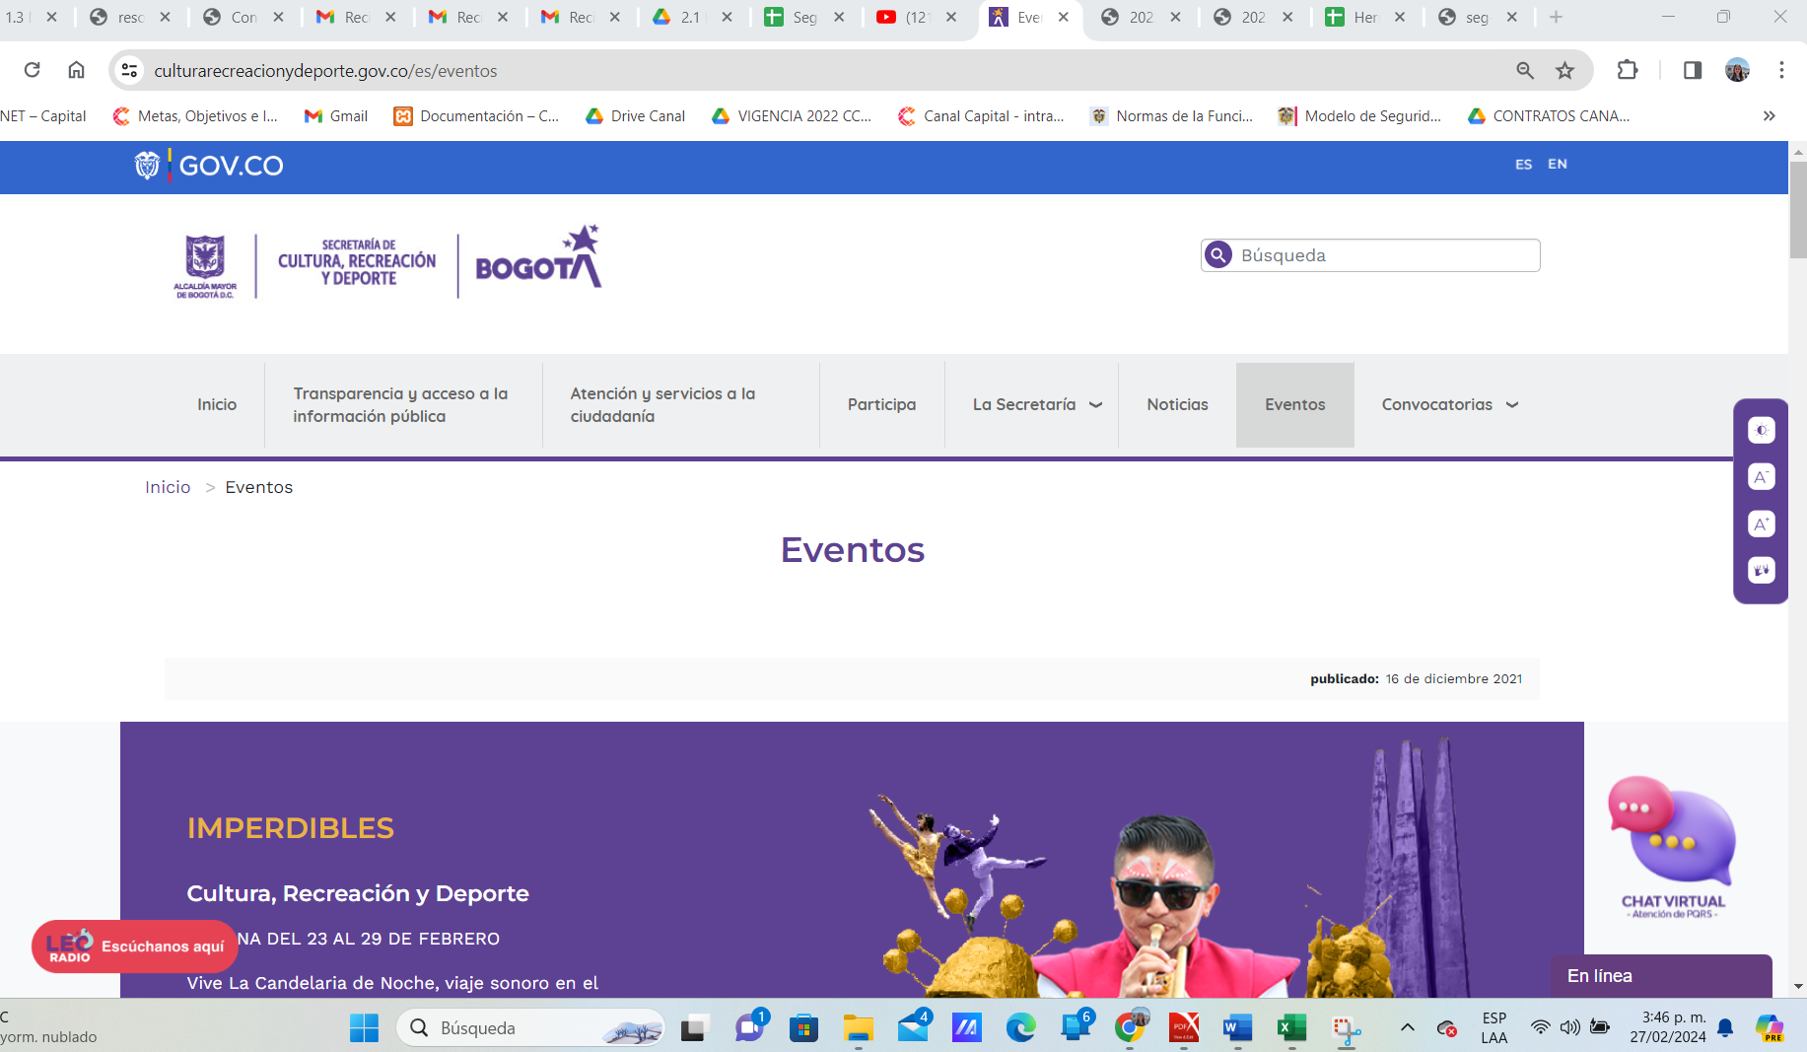
 |  |  |  |  |  |  |  |  |  |  |  |  |  |  |  |  |  |  |  |  |  | Nathalia Pineda | Consultada la documentación del proceso se evidenció:AIP-PR-06 v1 Asistencia Técnica a los proyectos de infraestructura cultural. Documentos asociados: aip-pr-06_v1_asistencia_tecnica_a_los_proyectos_de_infraestructura_cultural_0.pdf, aprobado en versión No.1 el 10/10/2023. El procedimiento cuenta con puntos de control sobre el seguimiento a los proyectos de infraestructura cultural. El procedimiento fue socializado mediante acta: 20233300480123 del 2023-11-10 , así mismo se encuentra publicado para consulta. | X |  | Omar Urrea Romero
 |  |  |  |  |  |  |  |  |  |  |  |  |  |  |  |  |  |  |  |  |  | Nathalia Pineda | Se evidenciaron los siguientes soportes: Evidencias para el producto: 1. Acta de reunión entre la Oficina de Tecnología de la Información y la Subdirección de Infraestructura y Patrimonio Cultural - Acta: 20233300427933 Fecha: 09-10-2023 OBJETIVO O TEMA: Solución tecnológica para el proceso de Banco de Proyecto del programa LEP e para este tipo de desarrollos se requiere una infraestructura, por lo que se debe presentar a la OTI debe presentar a la OTI. -Firmantes: Subdirección de Infraestructura y Patrimonio Cultura - Acta: 20233300441993 fecha 2023-10-19 OBJETIVO O TEMA: Solución tecnológica para el proceso de Banco de Proyecto del programa LEP. Se presenta la necesidad de crear una solución tecnológica que permita realizar el proceso en forma virtual.- Firmantes: Subdirección de Infraestructura y Patrimonio Cultura - Acta: 20233300457933 fecha 27/10/2023, OBJETIVO O TEMA: Solución tecnológica para el proceso de Banco de Proyecto del programa LEP. Para esta segunda reunión se indica que se han ido migrando las convocatorias desde la plataforma SICON a la plataforma Invitaciones Públicas por lo que sugiere que sea en esta plataforma donde se implemente el Banco de Proyectos. - Firmantes: Dirección de Fomento y Subdirección de Infraestructura y Patrimonio Cultural De lo anterior, no se evidenciaron actas con la participación de la OTI como lo indica la actividad. Evidencias para el producto: 2 Plan de Trabajo de los profesionales designados para apoyar la gestión en el desarrollo de la plataforma tecnológica -Acta:20233300427933 Fecha: 09-10-2023 OBJETIVO O TEMA: Solución tecnológica para el proceso de Banco de Proyecto del programa LEP, si bien el acta indica que Crisanto Montagut es el profesional designado, no se evidencia en dicha acta el plan de trabajo, dado que solo se hace referencia a etapas: - Entrega a la Secretaría de la documentación de cada proyecto - Revisión documental - Listado de documentos por subsanar - Entrega a la Secretaría de la | x |  | Omar Urrea Romero
 |  |  |  |  |  |  |  |  |  |  |  |  |  |  |  |  |  |  |  |  |  | Wilma Bejarano | Consultada la documentación del proceso se evidenció:AIP-PR-06 v1 Asistencia Técnica a los proyectos de infraestructura cultural. Documentos asociados: aip-pr-06_v1_asistencia_tecnica_a_los_proyectos_de_infraestructura_cultural_0.pdf, aprobado en versión No.1 el 10/10/2023. El procedimiento cuenta con puntos de control sobre el seguimiento a los proyectos de infraestructura cultural. El procedimiento fue socializado mediante acta: 20233300480123 del 2023-11-10 , así mismo se encuentra publicado para consulta. | X |  | Omar Urrea Romero
 |  |  |  |  |  |  |  |  |  |  |  |  |  |  |  |  |  |  |  |  |  | Diana Romero | De conformidad con los resultados del informe de auditoría con radicado 20231400450103, la Oficina Asesora de Comunicaciones tomó la decisión de ocultar de la página de la SCRD: https://www.culturarecreacionydeporte.gov.co/es, los enlaces a los portales de CULTURED y Bogotá Creadora. Por lo anterior, la acción se califica como efectiva. | X |  | Omar Urrea Romero
 |  |  |  |  |  |  |  |  |  |  |  |  |  |  |  |  |  |  |  |  |  | Diana Romero | De conformidad con los resultados del informe de auditoría con radicado 20231400450103, la OCI determinó que se incumplía con 2 requisitos de la norma en la secciones de noticias y eventos de la página web: Tener un título principal y describir claramente su propósito, la acción correctivo solo se enfocó en los títulos pero no en la descripción del porósito de los menús como lo indica la norma, por lo anterior la acción se cierra como no efectiva. |  | X | Omar Urrea Romero
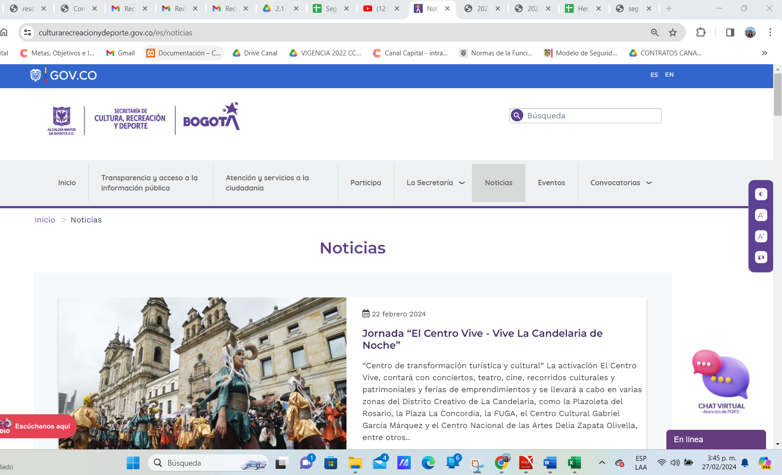
 |  |  |  |  |  |  |  |  |  |  |  |  |  |  |  |  |  |  |  |  |  | Diana Romero | Se evidencia el cumplimiento de las acciones propuestas. Se verifican aleatoriamente diferentes espacios de la página web donde se publican documentos evidenciando que aparece la fecha de publicación de la información y/o documento. Por lo anterior, se cierra la acción como efectiva. | X |  | Omar Urrea Romero
 |  |  |  |  |  |  |  |  |  |  |  |  |  |  |  |  |  |  |  |  |  | Diana Romero | Se evidencia que se incluyó en la página web de la Secretaría un buscador, que permite a cualquier interesado buscar dentro de la página web por palabras claves. Por lo anterior se cierra la acción como efectiva. | X |  | Omar Urrea Romero
 |  |  |  |  |  |  |  |  |  |  |  |  |  |  |  |  |  |  |  |  |  | Diana Romero | Se evidencia que se incluyó en los informes mensuales de pqrs unaa sección de seguimiento a "solicitudes de acceso a la información pública" corrijiendo la debilidad evidenciada en el informe de auditoría. Por lo anterior se cirra la acción como efectiva. | X |  | Omar Urrea Romero
 |  |  |  |  |  |  |  |  |  |  |  |  |  |  |  |  |  |  |  |  |  | Diana Romero | Se evidencia el cumplimiento de las acciones propuestas. Se verifican en la página web d ela entidad: El formulario de Contacto, el numeral 3.3 ejecución de contratos y el numeral 1.2 Directorio de funcionarios, evidenciando que se atendieron las recomendaciones de la OCI. Por lo anterior se cierra la acción como efectiva. | X |  | Omar Urrea Romero
 |  |  |  |  |  |  |  |  |  |  |  |  |  |  |  |  |  |  |  |  |  | Diana Romero | Los soportes remitidos demuestran el cumplimiento de las acciones propuestas. Adicionalmente, se realizó una verificación aleatoría en la plataforma SECOP sobre el total de contratos que fueron objeto de evaluación durante la auditoría realizada durante la vigencia 2023, se puede evidenciar que la información que fue reportada como faltante en el informe se publicó en SECOP y ha sido publicada la información de los meses posteriores a la auditoria. Por lo anterior, se cierra la acción con estado efectiva. | X |  | Omar Urrea Romero
 |  |  |  |  |  |  |  |  |  |  |  |  |  |  |  |  |  |  |  |  |  | Wilma Bejarano | Se verificó la publicación, en el sitio de transparencia y acceso a al información publica, numertal 3,1 Plan Anual de Adquisiciones -PAA, link de Actualizaciones al plan anual de adquisiciones, el cual dirige directamente a l apágina del SECOP II- Colombia compra eficiente, donde se relacionan todas las actualizaciones del Plan Anual de Adquisiciones de 2022 y 2023, Link: https://culturarecreacionydeporte.gov.co/es/transparencia-acceso-informacion-publica/contratacion/plan-anual-de-adquisiones Lo anterior elimina la causa que dio origen al hallazgo. | X |  | Omar Urrea Romero
 |  |  |  |  |  |  |  |  |  |  |  |  |  |  |  |  |  |  |  |  |  | Diana Romero | Verificado en el numeral 4.2.1 del botón de transparencia se evidencia que de manera mensual ha sido publicada la infoirmación de ejecución presupuestal de la SCRD. Se recomienda establecer una fecha máxima para el reporte de la información ya que se evidencia que se publica en fechas diferentes cada mes. Por lo anterior, se cierra la acción con estado efectiva. | X |  | Omar Urrea Romero
 |  |  |  |  |  |  |  |  |  |  |  |  |  |  |  |  |  |  |  |  |  | Nathalia Pineda | Evidencias producto 1: Proyectos de infraestructura con análisis de riesgos ajustado. - Acta *20233300566683* Fecha: 20-12-2023 OBJETIVO O TEMA: Reunión creación - Riesgo Cerros Orientales. 2023330037701300004 xlsx Matriz riesgos SIPC Evidencias producto: . Registro de asistencia y acta de reunión de la capacitación efectuada. -Acta *20233300377013* Fecha: 12-09-2023 OBJETIVO: Reunión capacitación gestión de riesgos | x |  | Omar Urrea Romero
 |  |  |  |  |  |  |  |  |  |  |  |  |  |  |  |  |  |  |  |  |  | Nathalia Pineda | Evidencias producto 1: Instrumento de medición diseñado. - Acta 20233300315433 Fecha: 01-08-2023 OBJETIVO O TEMA: Diseñar un instrumento de medición de la participación de las comunidades, en dicha acta se registra la manera en que el instrumento se compone de dos partes, una diligenciada por los integrantes de la institución y otro que diligencian los asistentes. - Instrumento: 20233300307003. Evidencias producto 2: Encuestas aplicadas. -2023330047801300002 xlsx 2 matriz de consolidación de la información -2023330047801300003 pdf 1 copia de encuestas aplicadas. De lo anterior se evidencia aplicación del instrumento y la sistematización de los resultados. Evidencias producto 3: Documento de Reporte y análisis de la información del instrumento aplicado. - 20233300478013 Reporte de avance de acción de mejora No. 1098-2023 (43-2023) -2023330047801300002 xlsx 2 matriz de consolidación de la información. - 2023330047801300003 pdf 1 copia de encuestas aplicadas Evidencias producto 4: Acta de reunión -2023330056992300006 pdf 3 1 acta de comité primario radicado Orfeo 20233300569543 Dado lo anterior, se cuenta con los soportes que dan cumplimiento de la acción. | x |  | Omar Urrea Romero
 |  |  |  |  |  |  |  |  |  |  |  |  |  |  |  |  |  |  |  |  |  | Wilma Bejarano | Se evidencia la actualización del procedimiento de RECONOCIMIENTO Y REVELACIÓN DE LAS TRANSACCIONES CONTABLES, código Código: FIN-PR-04, con fecha 2023-12-27, incluyendo los puntos de control. Se ubica en la página web de la SCRD, numeral 1,3 Mapas y Cartas descriptivas de los procesos, Procesos de apoyo, Gestión Financiera, link: https://culturarecreacionydeporte.gov.co/es/transparencia-acceso-informacion-publica/informacion-entidad/fin-pr-04-v2-reconocimiento-y Lo anterior da cumplimiento a las actividades propuestas y elimina la causa que dio origen al hallazgo. | X |  | Omar Urrea Romero
 |  |  |  |  |  |  |  |  |  |  |  |  |  |  |  |  |  |  |  |  |  | Wilma Bejarano Auditoria Realizada por la Auditora DIANA ROMERO | Revisando la página web de la SCRD, sección de Transparencia y acceso a la información pública, numeral 4.3.8 Gestión de Riesgos, se evidencia que para la vigencia 2024 se formularon los riesgos, tanto de gestión como de corrupción de los procesos : * Gestión Financiera : Link: https://www.culturarecreacionydeporte.gov.co/es/transparencia-acceso-informacion-publica/planeacion-presupuesto-informes/gestion-de-riesgos?field_fecha_de_emision_value=1&field_tipo_de_documento_target_id=2389 Se evidencia reporte del tercer corte de la ejecución de lo splanes de tratamiento en el drive dispuesto por la OAP, para tal fin, en el siguiente enlace: https://drive.google.com/drive/folders/1zQD67ASPeCDNSviV9PkPAswR4bGkbDAG * Gestión Administrativa: https://www.culturarecreacionydeporte.gov.co/es/transparencia-acceso-informacion-publica/planeacion-presupuesto-informes/gestion-de-riesgos?field_fecha_de_emision_value=1&field_tipo_de_documento_target_id=2389. Aunque la observación fue formulada por el proceso de Gestión Financiera solamente, se evalua el proceso de Gestión administrativa tambien, pues el hallazgo relaciona los dos procesos. Lo anterior da cumplimiento a las actividades propuestas por Gestión Financiera y elimina la causa que dio origen al hallazgo de los dos procesos. | X |  | Omar Urrea Romero
 |  |  |  |  |  |  |  |  |  |  |  |  |  |  |  |  |  |  |  |  |  | Diana Romero | Se evidencia el cumplimiento de la acción propuesta en el plan de manejo de riesgos de gestión del proceso, la acción se cumplió de manera extemporánea a la fecha de finalización formulada. Por lo anterior, la acción se cierra con estado efectiva. | X |  | Omar Urrea Romero
 |  |  |  |  |  |  |  |  |  |  |  |  |  |  |  |  |  |  |  |  |  | Nathalia Pineda | "1. Manual Operativo publicado en la Cultunet Se evidencia LEO-MN-01 v1 Manual Operativo de la Red Distrital de Bibliotecas Públicas de Bogotá – BIBLORED Documentos asociados: LEO-MN-01 v1 Manual Operativo de la Red Distrital de Bibliotecas Publicas de Bogotá – BIBLORED, el cual tiene como objetivo: “Brindar las directrices y orientaciones técnicas, operativas y administrativas relacionadas con el funcionamiento de la Red Distrital de Bibliotecas Públicas de Bogotá D.C – BibloRed, en el marco del Plan Leer para la Vida y la Política Pública de Lectura, Escritura y Oralidad (PPLEO) con el fin de orientar el cumplimiento del objetivo del proceso Gestión de Lectura Escritura y Oralidad”. 2. Procedimientos, instructivos, políticas y formatos publicados y socializados. Se evidenciaron los documentos que hacen parte de la gestión del Manual, los cuales están publicados en la documentación del proceso para consulta. 3. Memorias de la reunión de socialización de MIPG de la SCRD al Operador de BibloRed." Mediante radicado: 20248000009663 se evidenció acta de socialización de la gestión adelantada. | x |  | Omar Urrea Romero
 |  |  |  |  |  |  |  |  |  |  |  |  |  |  |  |  |  |  |  |  |  | Diana Romero | Se evidencia en la plataforma SECOP que para el convenio 553 de 2023, se publicaron los documentos pendientes por cargar evaluados durante la auditoría y se han publicado los documentos que forman parte de la liquidación del contrato. Por lo anterior, se cierra la acción como efectiva. | x |  | Omar Urrea Romero
 |  |  |  |  |  |  |  |  |  |  |  |  |  |  |  |  |  |  |  |  |  | Wilma Bejarano Auditoria Realizada por la Auditora DIANA ROMERO | 1. Revisando la página web de la SCRD, sección de Transparencia y acceso a la información pública, numeral 4.3.8 Gestión de Riesgos, se evidencia que para la vigencia 2024 se formularon los riesgos, tanto de gestión como de corrupción del proceso de Gestión Financiera, Link: https://www.culturarecreacionydeporte.gov.co/es/transparencia-acceso-informacion-publica/planeacion-presupuesto-informes/gestion-de-riesgos?field_fecha_de_emision_value=1&field_tipo_de_documento_target_id=2389 Se evidencia correcto reporte del tercer corte de la ejecución de los planes de tratamiento en el drive dispuesto por la OAP, para tal fin, en el siguiente enlace: https://drive.google.com/drive/folders/1zQD67ASPeCDNSviV9PkPAswR4bGkbDAG 2. Se evidencia correo electrónico institucional enviado con la solicitud de reporte del 3er. corte de la ejecución de los planes de tratamiento de riesgos de gestión y corrupción enviado por la Oficina Asesora de Planeación, más no se evidencia la respuesta de Gestión Financiera. Lo anterior da cumplimiento a una de las actividades propuestas, pero elimina la causa que dio origen al hallazgo . | X |  | Omar Urrea Romero
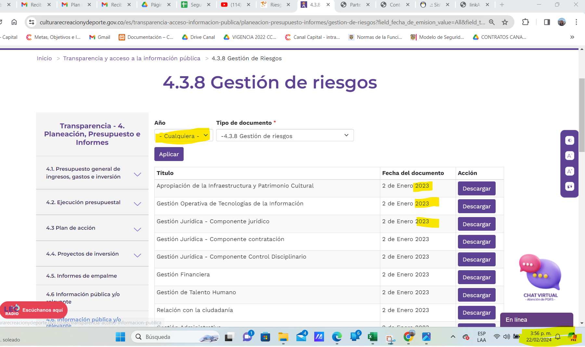
 |  |  |  |  |  |  |  |  |  |  |  |  |  |  |  |  |  |  |  |  |  | Diana Romero | Teniendo en cuenta que la oportunidad de mejora identificada en el informe de auditoría fue "actualizar los lineamientos para la gestión del riesgo de acuerdo con la guia de administración del riesgo del DAFP" las actividades propuestas no se formularon de manera adecuada, puesto que, las actividades deberían ir hasta la finalización de la actualización de los lineamientos, no hasta con presentar la propuesta de ajuste de la política por parte de la OAP, faltaron actividades como: enviarla a las líneas de defensa para revisión y comentarios, luego realizar los ajustes por parte de la OAP, remitir la política a la CICCI para su revisión y aprobación y finalm,ente publicar y divulgar la política actualizada para conocimiento institucional. Por lo anterior, la acción la acción se cierra con estado No efectiva. |  | X | Omar Urrea Romero
 |  |  |  |  |  |  |  |  |  |  |  |  |  |  |  |  |  |  |  |  |  | Diana Romero | No fue posible verificar los mapas de riesgos formulados para la vigencia 2024. Si bien la OAP adjunta un pantallazo dónde se indica que fueron publicados en el botón de transparencia, sin embargo, al ingresar el día 22/02/2024 no hay publicada información de la vigencia 2024 ni este este espacio ni en CULTUNET, como se muestra en la imagen a continuación, por lo anterior se cierra la acción con estado No efectiva. |  | X | Omar Urrea Romero
 |  |  |  |  |  |  |  |  |  |  |  |  |  |  |  |  |  |  |  |  |  |  | Se evidencia el cumplimiento de la acción propuesta en el plan de manejo de riesgos de gestión del proceso, la acción se cumplió de manera extemporánea a la fecha de finalización formulada. Por lo anterior, la acción se cierra con estado efectiva. | X |  | Omar Urrea Romero
 |  |  |  |  |  |  |  |  |  |  |  |  |  |  |  |  |  |  |  |  |  |  | Se verificaron los siguientes documentos: Actividad No. 1 1, Acta No. 17 del CIGD en la cual la Subdirectora de consolidación gestión e investigación Kelly Tatiana Cervera Horta de la Secretaría de Hacienda realizó la presentación de los aspectos relevantes de la información contable. Actividad No. 2 2.1. Memorando con radicado No. 20237200262903 del 29/06/2023. 2.2. Memorando con radicado No. 20237200292333 del 19/07/2023. 2.3. Memorando con radicado No. 20237200348423 del 24/08/2023. 2.4. Memorando con radicado No. 20237200390503 del 21/09/2023. 2.5. Memorando con radicado No. 20237200446323 del 23/10/2023. 2.6. Memorando con radicado No. 20237200488963 del 17/11/2023. 2.7. Memorando con radicado No. 20237200571373 del 22/12/2023. 2.8. Memorando con radicado No. 20247200015353 del 16/01/2024. Se dió cumplimiento a las actividades propuestas, sin embargo haciendo seguimiento a los reportes que debían entregar las áreas en el último trimestre de 2023 se obtuvo el siguiente resultado, de acuerdo a los reportes enviados por el GIT de Gestión Financiera: * Areas que no manejan convenios ==>cumplimiento del 91% Informes que se debian entregar 23 de los cuales 2 fueron extemporáneos ==>cumplimiento del 91% * Areas que manejan convenios: Octubre Total 121 - oportunos 55 ==>cumplimiento del 45,45% Noviembre Total 120 - oportunos 80 ==>cumplimiento del 66,66,% Diciembre Total 121 - oportunos 91 ==>cumplimiento del 75,21% (En el segundo trimestre de 2023, de acuerdo a auditoria fue de16%) Las actividades propuestas se llevaron a cabo, sin embargo para la vigencia 2023, en el informe de auditoría del SCIC, se vuelve a detectar la misma situación y quedó observada. Por lo anterior se cierra la actividad como no efectiva. |  | X | Omar Urrea Romero
 |  |  |  |  |  |  |  |  |  |  |  |  |  |  |  |  |  |  |  |  |  |  | Se verificaron los siguientes documentos: Actividad No. 1 Se verificó el desarrollo de mesas de trabajo del GIT de Gestión Financiera con las áreas proveedoras de Información, documentos soportes en radicado de Orfeo No. 20237200264863. Actividad No. 2 Se verificaron los memorandos de avance de la acción de mejora propuesta. Se verificó la oportunidad de la entrega de informción del ultimo trimestre de 2023, con el siguiente resultado: * Areas que no manejan convenios ==>cumplimiento del 91% Informes que se debian entregar 23 de los cuales 2 fueron extemporáneos ==>cumplimiento del 91% * Areas que manejan convenios: Octubre Total 121 - oportunos 55 ==>cumplimiento del 45,45% Noviembre Total 120 - oportunos 80 ==>cumplimiento del 66,66,% Diciembre Total 121 - oportunos 91 ==>cumplimiento del 75,21% Las actividades propuestas se llevaron a cabo, sin embargo para la vigencia 2023, en el informe de auditoría del SCIC, se vuelve a detectar la misma situación y quedó observada. Por lo anterior se cierra la actividad como no efectiva. |  | X | Omar Urrea Romero
 |  |  |  |  |  |  |  |  |  |  |  |  |  |  |  |  |  |  |  |  |  |  | Se evidencia el cumplimiento de la acción propuesta se ajusto el PROCEDIMIENTO DE INDUCCIÓN Y/O REINDUCCIÓN de conformidad con las actividades que actualmente realiza el GIT de Talento Humano y se eliminó del formato CONTROL DE INDUCCIÓN campos que ya no estaban siendo utilizados de confomidad con los puntos de control establecidos. Por lo anterior, se cierra la acción como efectiva. | X |  | Omar Urrea Romero
 |  |  |  |  |  |  |  |  |  |  |  |  |  |  |  |  |  |  |  |  |  |  | La actividad 2. propuesta para eliminar la causa que dio origen al hallazgo tiene como producto "Software de Control Interno implementado", como es de conocimiento de la OAP, el software de plan d emejoramiento se encuentra en fase de pruebas y ajustes, aún no esta siu siendo implementado y usado por las líneas de defensa, por lo cual no se puede indicar que ya se cumplio con la acción propuesta. Por lo anterior, se cierra la acción como no efectiva y se solicita a la OAP acompañar el proceso de reformulación de la acción. Adiconalmente, se recomienda verificar la asignación del proceso responsable de la acción de mejora, puesto que, el desarrollo e implementación dle módulo de control interno en el aplicativo Pandora No es responsabilidad del proceso de Control Disciplinario INterno. |  | X | Omar Urrea Romero
 |  |  |  |  |  |  |  |  |  |  |  |  |  |  |  |  |  |  |  |  |  |  | Revisada la página web de la entidad https://culturarecreacionydeporte.gov.co/es/atencion-ciudadania/tramites-y-servicios se observan la relación de normas por cada trámite. | x |  | Omar Urrea Romero

